Ocupación
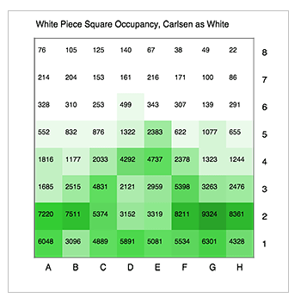
76 | 105 | 125 | 140 | 67 | 38 | 49 | 22
214 | 204 | 153 | 161 | 216 | 171 | 100 | 86
328 | 310 | 253 | 499 | 343 | 307 | 139 | 291
552 | 832 | 876 | 1322 | 2383 | 622 | 1077 | 655
1816 | 1177 | 2033 | 4292 | 4737 | 2378 | 1323 | 1244
1685 | 2515 | 4831 | 2121 | 2959 | 5398 | 3263 | 2476
7220 | 7511 | 5374 | 3152 | 3319 | 8211 | 9324 | 8361
6048 | 3096 | 4889 | 5891 | 5081 | 5534 | 6301 | 4328

54 | 83 | 103 | 118 | 45 | 16 | 27 | 0
192 | 182 | 131 | 139 | 194 | 149 | 78 | 64
306 | 288 | 231 | 477 | 321 | 285 | 117 | 269
530 | 810 | 854 | 1300 | 2361 | 600 | 1055 | 633
1794 | 1155 | 2011 | 4270 | 4715 | 2356 | 1301 | 1222
1663 | 2493 | 4809 | 2099 | 2937 | 5376 | 3241 | 2454
7198 | 7489 | 5352 | 3130 | 3297 | 8189 | 9302 | 8339
6026 | 3074 | 4867 | 5869 | 5059 | 5512 | 6279 | 4306

1 | 1 | 1 | 1 | 0 | 0 | 0 | 0
2 | 2 | 1 | 1 | 2 | 2 | 1 | 1
3 | 3 | 2 | 5 | 3 | 3 | 1 | 3
6 | 9 | 9 | 14 | 25 | 6 | 11 | 7
19 | 12 | 22 | 46 | 51 | 25 | 14 | 13
18 | 27 | 52 | 23 | 32 | 58 | 35 | 26
77 | 81 | 58 | 34 | 35 | 88 | 100 | 90
65 | 33 | 52 | 63 | 54 | 59 | 68 | 46

0 | 0 | 0 | 0 | 0 | 0 | 0 | 0
0 | 0 | 0 | 0 | 0 | 0 | 0 | 0
0 | 0 | 0 | 0 | 0 | 0 | 0 | 0
0 | 1 | 1 | 2 | 6 | 0 | 1 | 0
4 | 2 | 5 | 21 | 26 | 6 | 2 | 2
3 | 7 | 27 | 5 | 10 | 33 | 12 | 7
60 | 65 | 33 | 11 | 13 | 78 | 100 | 80
42 | 11 | 27 | 40 | 30 | 35 | 46 | 21

0 | 0 | 0 | 0 | 0 | 0 | 0 | 0
0 | 0 | 0 | 0 | 0 | 0 | 0 | 0
0 | 0 | 0 | 0 | 0 | 0 | 0 | 0
0 | 0 | 0 | 0 | 1 | 0 | 0 | 0
1 | 0 | 1 | 5 | 6 | 1 | 0 | 0
1 | 2 | 6 | 1 | 2 | 8 | 3 | 2
14 | 15 | 8 | 3 | 3 | 18 | 23 | 18
10 | 2 | 6 | 9 | 7 | 8 | 10 | 5

